상품제안서
스마텍 고속 충전 파스텔 큐브 멀티탭 | 상품코드: S46487

 |  |  |  |  |  |  | 02-713-8555 | www.synergygift.co.kr
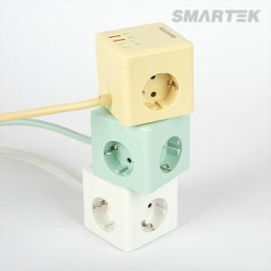

【상세/제작정보】

【인쇄/포장옵션】 | 실크, 레이저, DTF컬러인쇄 / 포장지포장

【공급단가】 | 수량 | 30~ | 50~ | 100~ | 500~ | 1,000~
*VAT별도 | 단가 | 19,100원 | 18,480원 | 17,890원 | 16,800원 | 16,500원

【상품 URL】 | https://www.synergygift.co.kr:443/src/goods_detail.php?gdno=46487

